상품제안서
SJCAM 액션캠 SJ6 LEGEND | 상품코드: S02065

 |  |  |  |  |  |  | 02-713-8555 | www.synergygift.co.kr
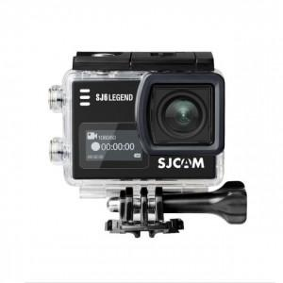

【상세/제작정보】

【인쇄/포장옵션】 | 레이저, 풀칼라 / 포장지포장

【공급단가】 | 수량 | 5~ | 10~ | 30~ | 50~ | 100~
*VAT별도 | 단가 | 207,770원 | 200,080원 | 192,380원 | 184,690원 | 180,070원

【상품 URL】 | https://www.synergygift.co.kr:443/src/goods_detail.php?gdno=17597

